Etc.
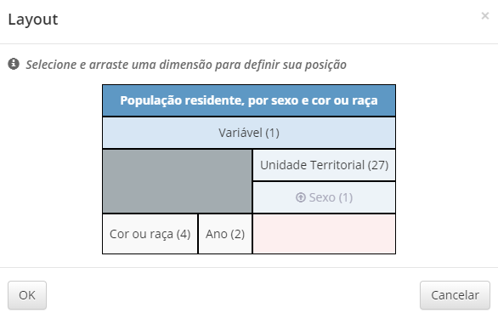

https://sidra.ibge.gov.br/pesquisa/pnadca/tabelas
https://sidra.ibge.gov.br/tabela/6408

